Descrizione
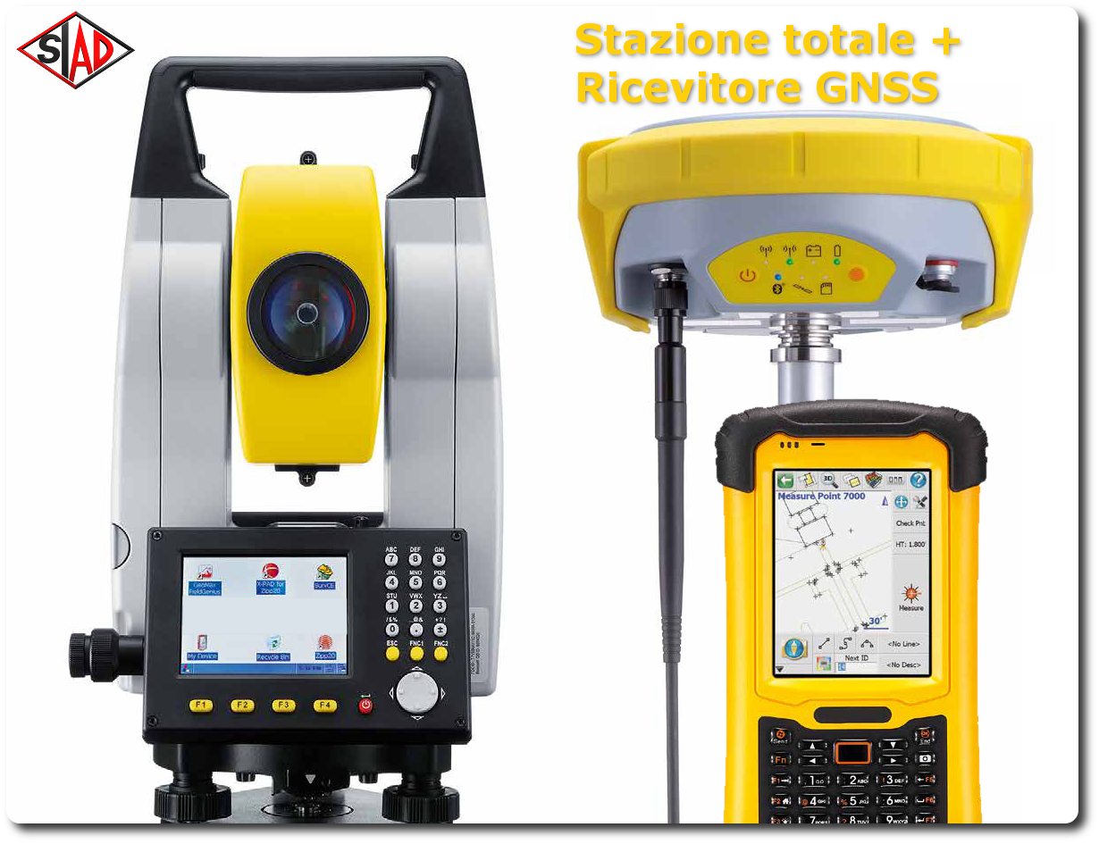
rev. 2016 | Click qui per la Matrice Acquisti
 | PRESENTAZIONE
 | LABORATORIO DI TOPOGRAFIA: CATASTO

 | OBIETTIVI E FINALITÀ DELLA SOLUZIONE
 | Dotare la Scuola di un laboratorio di Topografia con strumentazione adatta al lavoro del Topografo

 | LA SOLUZIONE È COMPOSTA DA:

 | Apparecchiature per Topografia N.1 Stazione Permanente, N.1 Antenna per stazione permanente, SISTEMA RTK 1 BASE + 1 ROVER, Accessori Vari, n.1 Controller, N.1 Software per il controller, N.1 Stazione Totale, N.1 Software per Topografia.

 | DESCRIZIONE PROGETTO
 | Il pacchetto così composto soddisfa le esigenze del topografo che quotidianamente esegue i rilievi per scopi catastali. Infatti, comprende oltre alla necessaria ed indispensabile strumentazione tradizionale (GPS base + rover e Stazione Totale meccanica) anche il software specifico per l’elaborazione dei dati.

